Помощь
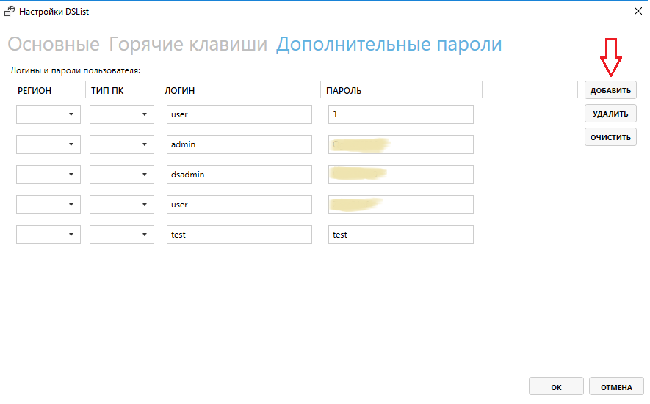
DSList
- Данная программа предназначена для облегчения работы ОТП. Основной инструмент программы поиск ЦВЗ и работа с ними.

Из чего состоит:
 | Поиск ЦВЗ предназначен для поиска ЦВЗ и IP хостов. Данный инструмент позволяет найти ЦВЗ и произвести необходимые действия над устройством, входящим в локальную сеть данного ЦВЗ.
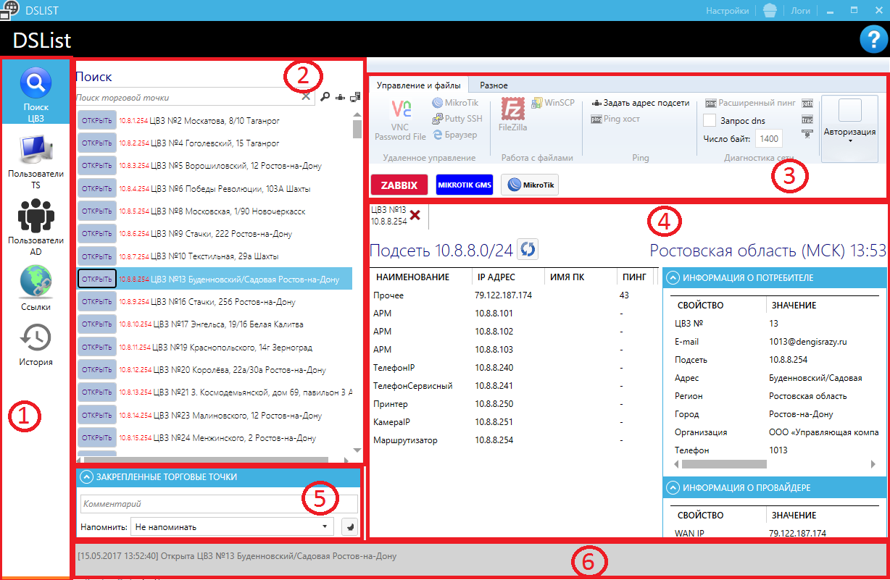
1. Список основных инструментов
2. Область поиска ЦВЗ и IP хостов
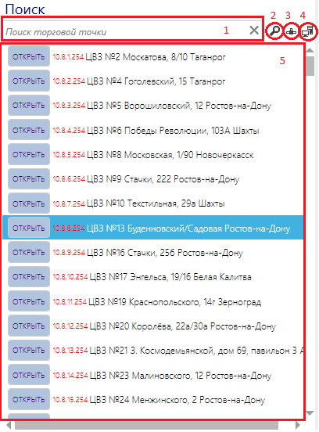
 |  | 1. Область ввода запроса для поиска.
 |  | При вводе текста, выполняется поиск по номеру ЦВЗ.

 |  | 2. Расширенный поиск. Выполняется поиск по улицам,
 |  | городам, IP адресу подсети на основе текста, введённого
 |  | в области "1".

 |  | 3. Заполняет область "4" (Информация по ЦВЗ или хосту)
 |  | на основе IP адреса хоста, введённого в области поиска("1").
 |  | В списке хостов отображается только IP адрес из области поиска.

 |  | 4. Заполняет область "4" на основе IP адреса, введенного в
 |  | области поиска("1"). Список хостов заполняется хостами,
 |  | относящимися к подсети.
 |  | Пример: при вводе 172.16.4.20 область списка хостов
 |  | заполняется хостами от 172.16.4.1 до 172.16.4.255

 |  | 5. Список найденных ЦВЗ.

3. Вкладка с инструментами, для работы с IP хостам

Для работы с большинством инструментов необходимо выбрать хост в списке хостов.
Вкладки содержат различные инструменты: VNC, Putty, WinBox MikroTik, FileZilla, WinSCP, инструменты для диагностики локальной сети.
Для подключения к хостам в области "Авторизация" необходимо выбрать или ввести корректные логин и пароль.
 | Открывает в браузере Zabbix.dengisrazy.ru с поиском данной ЦВЗ

 | Открывает в браузере GMS.dengisrazy.ru c выбранным ЦВЗ

 | Открывает WinBox MikroTik cо стандартным хостом маршрутизатора подсети выбранного ЦВЗ.
 | Пример: ЦВЗ 16, подсеть 10.8.9.0/24. Открывает в WinBox MikroTik 10.8.9.254 со стандартным логином и паролем.

4. Информация по ЦВЗ или хосту
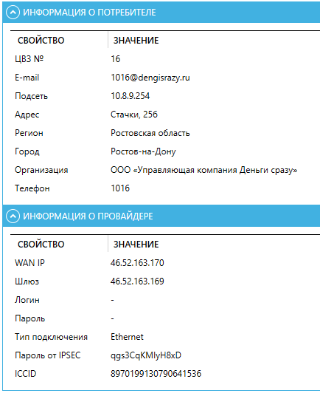 |  |  | Информация о потребителе отображает адрес,
 |  |  | телефон, подсеть и принадлежность к организации.

 |  |  | Информация о провайдере берется на основе данных
 |  |  | из GMS.DENGISRAZY.RU

 |  |  | Список хостов отображает стандартный список хостов ЦВЗ

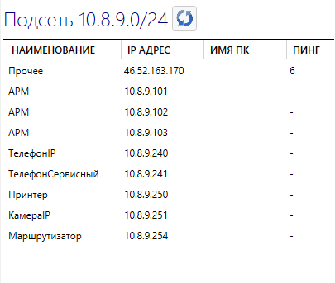

5. Область, в которой можно оставить напоминалку по выбранному ЦВЗ
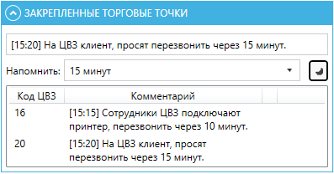
 |  | Позволяет добавить напоминание по выбранной ЦВЗ.

6. Строка состояния
Отображает информация о текущих действиях.

С чего начать?

1. Необходимо добавить список логинов и паролей.
Входим в "Настройки" (указано стрелкой)
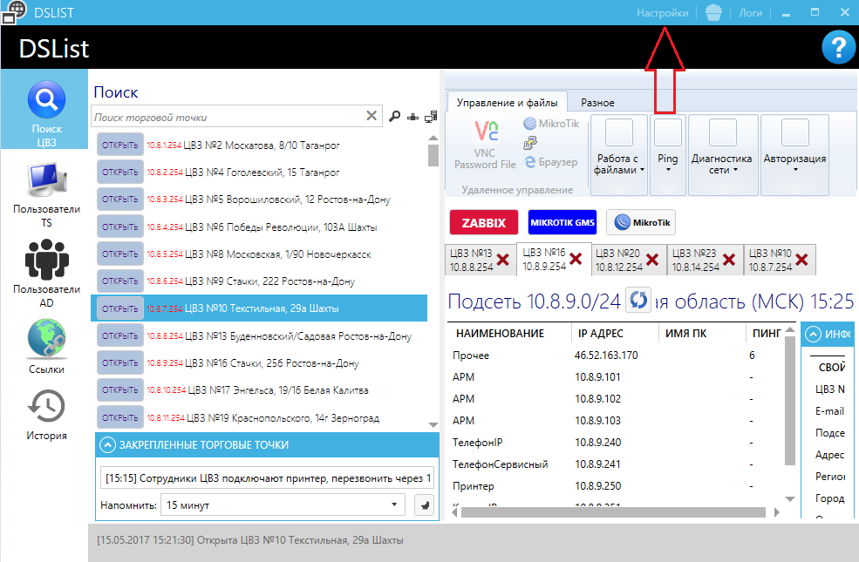

Переходим во вкладку "Дополнительные пароли"
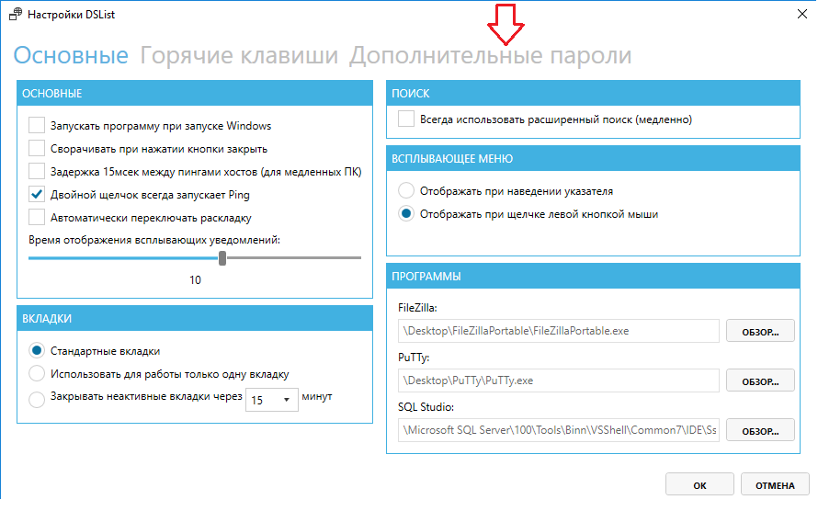

Добавляем связки логин-пароль и нажимаем "ОК".

